Couverture
Logo de l'Organisation partenaire | 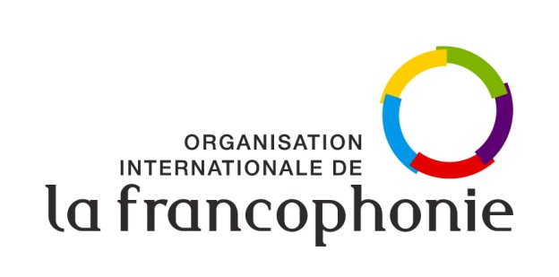

Organisation internationale de la Francophonie
Direction langue française, culture et diversités
Programme « Le français dans les Organisations internationales »

Plan annuel de renforcement du français et du multilinguisme
Organisation :
Formulaire de requête 2021
Date de la version :
Date de limite de dépôt :

Adresse : 19-21 Avenue Bosquet
75007 Paris, France
Consultation : www.francophonie.org

